检查详细记录表
 | 位置 / 区域 | 问题描述 | 处理情况 | 完成情况 | 图片
3F | 0305培训室 | 0305一排筒灯业主自行切断电源
5F | 0502 | 0502房间控制面板不灵敏 | 已更换位置 | 已解决
 | 西南角办公区 | 用户反馈：0501-27CU工作时会突然变暗 | 现场观察CU功能都正常；现将0501-17、18、19、27四个CU参数都调整：背景亮度40%改为100% | 已解决
6F | 茶水间 | 绿植氛围灯和茶水间柜体灯带不在灯控范围 | 控制范围澄清
7F | 茶水间 | 绿植氛围灯和茶水间柜体灯带不在灯控范围 | 控制范围澄清
8F | 0802网关 | 0802-19CU线被断掉，已备注异常，需要和现场工程部确认原因 | 已复位，控制正常 | 已解决
9F | 办公区 | 0901-21办公区CU状态异常，查无参数；不受控 | 线路检查正常；电压正常；CU通讯故障， | 待采购备件后更换
 | 茶水间 | 绿植氛围灯和茶水间柜体灯带不在灯控范围 | 控制范围澄清
10F | 茶水间 | 绿植氛围灯和茶水间柜体灯带不在灯控范围 | 控制范围澄清
11F | 柜体灯带 | 柜体灯带不在控制范围 | 控制范围澄清
12F | 西北角办公室 | 1201-13CU状态异常，查无参数；不受控 | CU接线正常，电压正常；CU通讯故障 | 待采购备件后更换 | 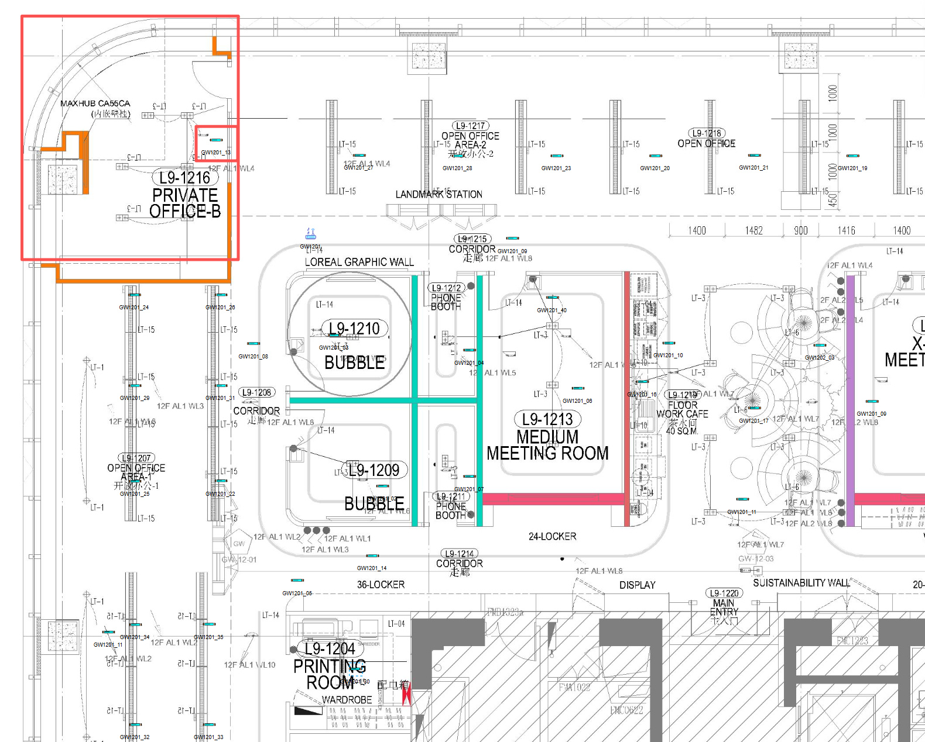
 | 茶水间左侧会议室 | 1201-06灯带有三分之一不受控 | 接线没问题，灯带驱动电源DALI无电压输出； | 请找相关供应商解决
 | 办公区 | 1201-28CU状态异常，查无参数；不受控 | CU接线正常，电压正常；CU通讯故障 | 待采购备件后更换
 | 茶水间 | 绿植氛围灯和茶水间柜体灯带不在灯控范围 | 控制范围澄清
15F | 茶水间 | 绿植氛围灯和茶水间柜体灯带不在灯控范围 | 控制范围澄清
16F | 茶水间 | 绿植氛围灯不在灯控范围 | 控制范围澄清
 | 1601网关 | 1601-14打印间CU正常，灯不亮 1601-06东面公区CU正常，灯不亮 | 更换灯管后恢复正常 | 已解决
17F | 17.23会议室 | 灯具常亮 | 现场照明修改电路，控制为旋钮开关；无Lontri控制设备（不在Lontri控制范围）
 | lvy Li 办公室 | 灯具常亮 | 现场照明修改电路，控制为旋钮开关；无Lontri控制设备（不在Lontri控制范围）
 | 茶水间 | 绿植氛围灯不在灯控范围 | 控制范围澄清
18F | 1802网关 | 办公区1802-08CU不控灯； | 查询无参数，接线正常；CU通讯故障 | 待采购备件后更换
 | 茶水间 | 绿植氛围灯不在灯控范围 | 控制范围澄清
19F | 茶水间 | 绿植氛围灯不在灯控范围 | 控制范围澄清
 | 1901网关 | 1901-27CU正常，灯管不亮 | 更换灯管后恢复正常 | 已解决
20F | 茶水间 | 绿植氛围灯不在灯控范围 | 控制范围澄清
21F | 全楼层 | 整体已改造，不在灯控范围之内 | 控制范围澄清
22F | 2202网关 | 2202网关区域业主已改造 | 控制范围澄清
23F | 茶水间 | 绿植氛围灯不在灯控范围 | 控制范围澄清
 | 23.24、23.25会议室 | 人感不关灯 | 查询参数是手动配置了人感不关灯，需确认是否恢复正常人感开关灯 | 待确认
25 | 2503网关 | 2503网关下的面板不受控 | 网关清除缓存并重启后，面板恢复控制 | 已解决
 | 2503-020 | CU亮绿灯；光感指示灯故障 | 调整光感参数后恢复正常 | 已解决
26F | 2601-011 2601-015 2601-020 2602-021 | CU亮绿灯；光感指示灯故障 | 调整光感参数后恢复正常 | 已解决

备品报价清单
欧莱雅静华大厦-LED物联网照明项目备品备件
编号NO. | 灯具型号 FIXTURE MODEL | 灯具描述 DESCRIPTION | 系统功率 SYSTEM POWER(W) | 色温/ 显色指数CCT/CRI | 图片 IMAGE | 数量 QUANTITY | 单位 UNIT | 单价 UNIT COST | 总价 | 说明 NOTE
1 | 多功能传感器 | 1. 移动感应日光感应 Movement/Daylight 2. 可独立配置延迟时间、开机亮度等多种参数，并存储在本地； Delay time，Power on level, and local control policy |  |  |  | 4 | 个 | ¥685.00 | ¥2,740.00 | 适用于静华办公室
2 | 安装指导及调试 |  |  |  |  | 1 | 人/天 | ¥1,270.00 | ¥1,270.00 | 含在运维合同里（仅1次）
3 | 总计 |  |  |  |  |  |  |  | ¥2,740.00
备注：
1、此报价含：一般纳税人增值税专用发票，税率13%；
2、此报价是针对欧莱雅越洋广场/静华中心给欧莱雅业主的支持报价，对任何第三方无效；
3、此报价不含安装费；
报价单位：上海恒兆节能科技有限公司
公司地址：上海市普陀区长寿路1118号悦达国际大厦A座17C
联系人：马思远 18916708267
报价日期：2025年2月2日

